상품제안서
타이틀리스트 벨로시티 3구 순금 볼마커 자석티세트 | 상품코드: S39954

 |  |  |  |  |  |  | 02-713-8555 | www.synergygift.co.kr
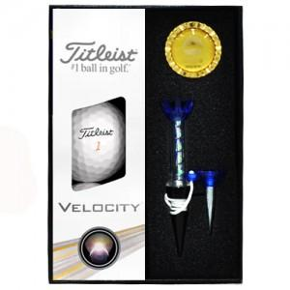

【상세/제작정보】 | <p><span style="font-size: 14pt;">※&nbsp;</span><span style="font-size: 14pt;">볼마커-순금 박 인쇄 별도문의 바랍니다.</span>​</p>

【인쇄/포장옵션】 | 풀칼라 / 포장지포장

【공급단가】 | 수량 | 30~ | 100~ | 300~ | 500~ | 1,000~
*VAT별도 | 단가 | 25,000원 | 24,600원 | 24,000원 | 23,400원 | 23,000원

【상품 URL】 | https://www.synergygift.co.kr:443/src/goods_detail.php?gdno=39954

